상품제안서
상패 1132 | 상품코드: S18003

 |  |  |  |  |  | 02-713-8555 | www.synergygift.co.kr
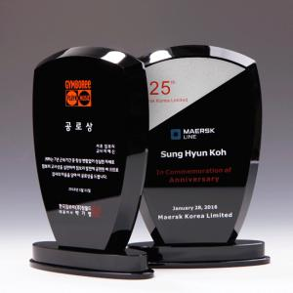 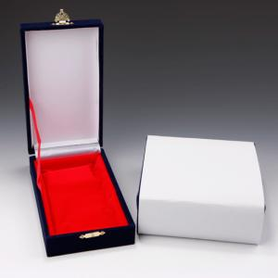

【상세/제작정보】 | 인쇄 및 적우단케이스포함

【인쇄/포장옵션】 | 기타 / 적우단케이스

【공급단가】 | 수량 | 1~ | 5~ | 10~ | 30~
*VAT별도 | 단가 | 120,000원 | 116,000원 | 112,000원 | 108,000원

【상품 URL】 | https://www.synergygift.co.kr:443/src/goods_detail.php?gdno=8983

